画面
ユーザー登録処理

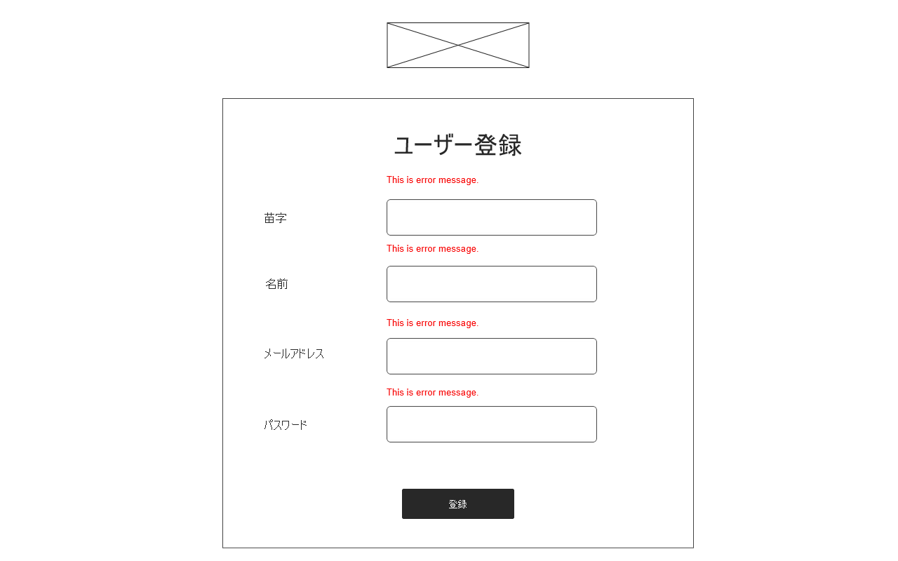
ロゴ
エラーメッセージ
入力欄
(2) 登録完了ボタン
(1) ログイン画面へのリンク
ログイン画面
 | (1) ログイン画面リンク
 | 押下されるとログイン画面へ遷移する

 | (2) ユーザー登録
 | 押下されると入力欄の値の内容を解析し
 | 内容によって処理が分岐する。
 | 成功した場合はユーザー情報がデータベスに
 | 登録され、タスクホーム画面に遷移。
 | 失敗した場合は登録画面に遷移しなおし、
 | 問題があった入力欄のか所の要素
 | にエラーメッセージが表示される。

